Hoja3
Identificador | Proceso de aplicación de descuentos
Breve descripción | Corresponde al proceso mediante el cual se confirma si se aplico o no el descuento y se ejecuta el mismo
Objetivo que se logra con la ejecución del proceso | El cliente logra validar el descuento al que tiene derecho y el sistema logra procesar la informacion correctamente en cada modulo
Ejecutores del proceso | Sistema
Disparador para el proceso (describe que evento o momento inicia el proceso) | Cuando el usuario digita el tipo de cliente y en caso de ser ESTUDIANTE o PROFESOR, digita el carnet que debera validar o no el descuento que el sistema debe hacer en el modulo de calcular el total
Pasos del proceso (se puede agregar un diagrama de flujo) | 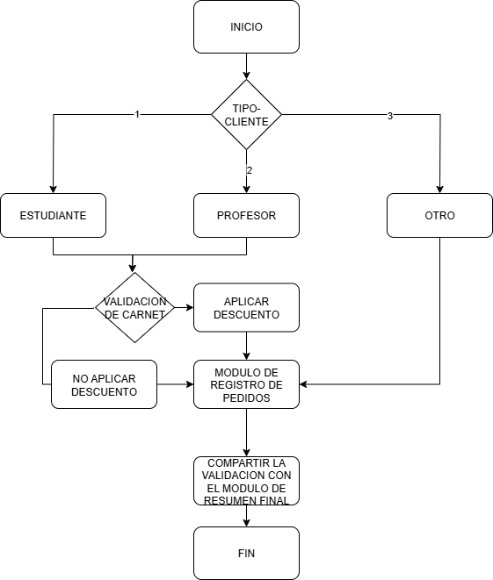

Punto de salida (describe como el proceso puede ser terminado después de ser completado con éxito) | Cuando el sistema procesa y aplica el descuento correctamente y continua con el modulo de calcular vueltas.
Puntos de interrupción (describe los eventos cuando el proceso puede ser terminado en el transcurso de su ejecución) | Cuando el sistema no logra procesar y aplicar el descuento sobre el total a pagar Cuando el sistema no logra aplicar correctamente el descuento sobre el total a pagar

